상품제안서
코끼리 스탠드 맥세이프 무선고속충전 보조배터리 10000mAh | 상품코드: S43489

 |  |  |  |  |  |  | 02-713-8555 | www.synergygift.co.kr
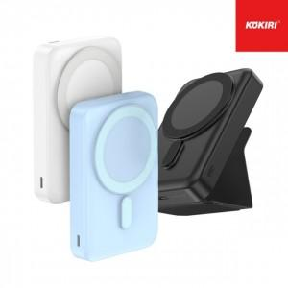 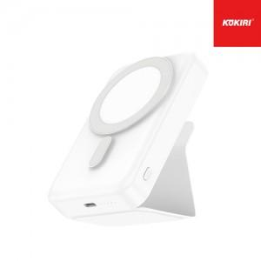 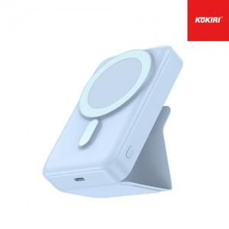

【상세/제작정보】 | 실크인쇄 기본 사이즈 : 약 4.2 x 4.2 cm<br>컬러인쇄 기본 사이즈 : 약 5.5 x 1 cm

【인쇄/포장옵션】 | 레이저, 풀칼라 / 포장지포장

【공급단가】 | 수량 | 30~ | 100~ | 300~ | 500~ | 1,000~
*VAT별도 | 화이트 | 25,300원 | 23,000원 | 22,000원 | 21,600원 | 21,300원
 | 블랙 | 25,300원 | 23,000원 | 22,000원 | 21,600원 | 21,300원
 | 블루 | 25,300원 | 23,000원 | 22,000원 | 21,600원 | 21,300원

【상품 URL】 | https://www.synergygift.co.kr:443/src/goods_detail.php?gdno=43489

